REGISTRO DE HU
REGISTRO: HISTORIAS DE USUARIO

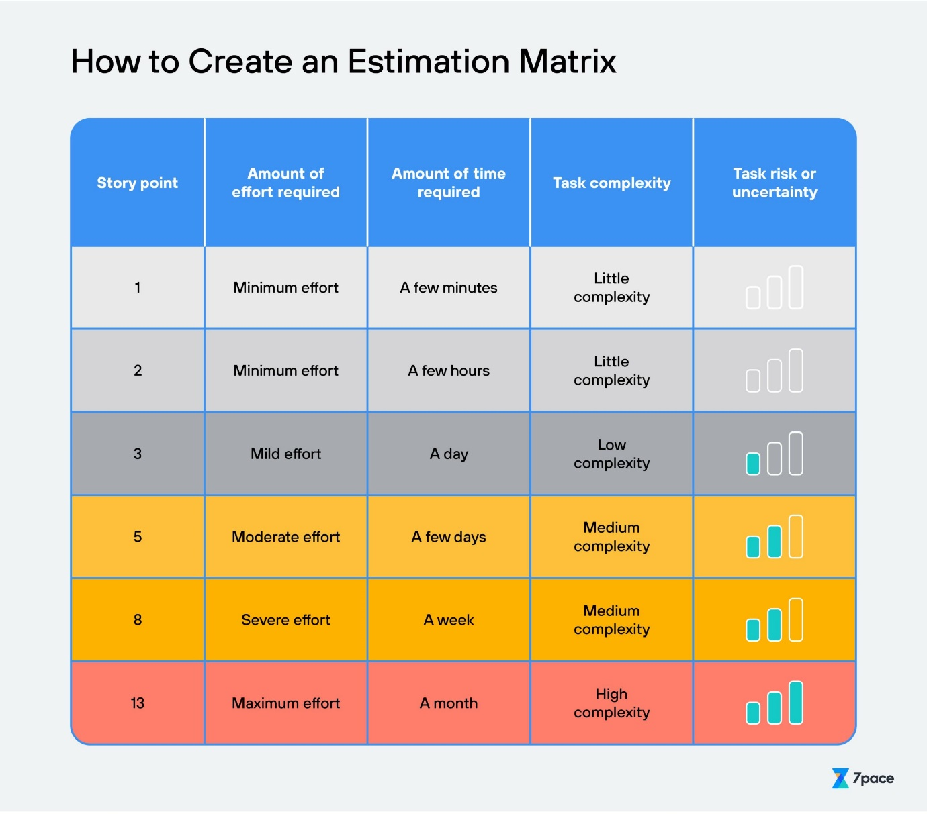
ID | Como <tipo de usuario> | Quiero <realizar alguna tarea> | Para que pueda <el logro algún objetivo> | Criterios de aceptación | Escenarios de prueba a contemplar | Estimación | Prioridad
1 | Administrador | Poder agregar productos | Actualizar el catálogo | Validación de producto | Agregar/guardar producto | 1 | P3-DESEABLE
2 | Administrador | Poder eliminar productos agotados | Quitar referencias no disponibles | Eliminación lógica | Eliminar productos | 1 | P2-IMPORTANTE
3 | Cliente | Comprar productos similares | Elegir el producto mas adecuado para las necesidades del usuario | Comparación logica entre productos | Probar palabras clave | 3 | P3-DESEABLE
4 | Cliente | Poder iniciar sesión | Acceder a mi cuenta de usuario | Log in con Usuario y contraseña | Introducir y validar credenciales | 2 | P1-CRÍTICO
5 | Administrador | Gestionar incidencias de compra/entrega | Controlar las opereciones comerciales | Panel de Admistracion de incidencias | Ver incidencias | 1 | P1-CRÍTICO
6 | Cliente | Copias de factura al correo despues de compra | Tener un comprobante de compra | Validación de compra | Realizar compra | 3 | P2-IMPORTANTE
7 | Supervisor | Consultar un listado de los pedidos de venta que han sido registrados y aún no han sido procesados | Comprobar los pedidos que faltan por procesar | Validacion de pedido | Previsualizar tablas de pedidos | 2 | P2-IMPORTANTE
8 | Analista de almacen | Listar todos los pedidos de venta recibidos que deben preparar | Preparar los pedidos con antelación | Validacion de pedido | Previsualizar tablas de productos | 5 | P2-IMPORTANTE
9 | Cliente | Ver el detalle del producto | Conocer las características del mismo | Ficha del producto, detalles, compocision, tallas, entre otros | Editar producto | 5 | P3-DESEABLE
10 | Cliente | Realizar pago | Completar mi compra | Pasarela con opciones de pago | Simular pago | 3 | P1-CRÍTICO
11 | Cliente | Registrar una nueva cuenta | Crear un perfil de usuario | Completar el formulario de registro | Completar el formulario de registro | 8 | P2-IMPORTANTE
12 | Cliente | Cancelar un pedido | Anular una compra realizada | Seleccionar el pedido a cancelar | Intentar cancelar un pedido | 5 | P2-IMPORTANTE
13 | Cliente | Recuperar contraseña olvidada | Restablecer el acceso a la cuenta | Seguir el proceso de restablecimiento | Intentar recuperar la contraseña | 5 | P2-IMPORTANTE
14 | Administrador | Generar informes de ventas | Analizar el desempeño de las ventas | Acceder a la sección de informes | Intentar generar un informe | 8 | P1-CRÍTICO
15 | Administrador | Gestionar políticas de devolución | Establecer y mantener políticas claras de devolución | Acceder al panel de administración | Intentar establecer una política | 5 | P1-CRÍTICO
16 | Cliente | Recibir asistencia en tiempo real | Obtener ayuda inmediata | Acceder a la función de chat en vivo | Intentar iniciar un chat fuera del horario de atención al cliente | 5 | P3-DESEABLE
17 | Cliente | Filtrar productos por precio | Encontrar productos dentro de un rango de precio | Seleccionar un rango de precios | Seleccionar un rango de precios | 5 | P3-DESEABLE
18 | Cliente | Buscar productos por categoría | Encontrar productos deseados fácilmente | Seleccionar una categoría | Seleccionar una categoría | 3 | P3-DESEABLE
19 | Administrador | Gestionar inventario de productos | Mantener actualizado el catálogo | Agregar nuevos productos al inventario | Intentar agregar un producto con información incompleta. | 8 | P1-CRÍTICO
20 | Cliente | Verificar disponibilidad de productos en tiendas físicas | Ubicar productos en tiendas físicas cercanas | Acceder a la función de ubicación | Intentar buscar un producto que no esté disponible | 5 | P3-DESEABLE

